Багрепорт
Поле | 1 | 2 | 3 | 4 | 5 | 6 | 7 | 8 | 9 | 10 | 11
Заголовок | При включении полноэкранного режима съезжает расположение кнопок, задней панели | При закрытии приложение через форму регистрации приложение продолжает работать в фоновом режиме | Приложение на русском языке, а названия у всех форм на английском | Надписи "Логин" в форме входа, "Логин" и "Пароль" в форме регистрации, "Подтверждение пароля" сделаны в виде теста, а не "фонового" текста | При установке полноэкранного режима формы входа и нажатии на кнопку "зарегистрироваться", следующая форма снова открывается в маленьком окне | Отсутствие описания профиля и кнопки "Сменить язык" | После совершения первого хода, возможности ходить больше нет. (Даже если ход твой) | Кнопка "Сдаться" ведет к ошибкам и полному закрытию приложения | Фотография при добавлении открывается во всю величину | При добавлении фотографии во время регистрации, в профиле она не отображается | Отсутствие плашки с названиями столбцов
Шаги воспроизведения | Открытие полного экрана формы входа | Закрытие приложения через форму регистрации | Запуск приложения | Нажатие на поле ввода данных | Открытие полного экрана окна входа, нажатие на кнопку "зарегистрироваться" | Открытие формы профиля | Начало игры в любом виде (создать свою или присоединиться) | Нажатие на кнопку "Сдаться" | Добавление фотографии | Просмотр профиля | Просмотр главного экрана
Фактический результат | Визуальный баг | Работа приложения в фоновом режиме, нет другой возможности его остановить | Визуальное несоответветствие | Пользователю приходится очищать поле перед вводом данных, визуальный баг | Визуальный баг, неудобство | Визуальный и технический баг, несоответствие с ТЗ | Можно сделать только один ход, нарушение главной функции приложения. Серьезный технический баг | Функционал кнопки отсутствует и выдает ошибки | Визуальный баг, не влияет на работу приложения | Визуальный баг, не влияет на работу приложения | Визуальный баг
Ожидамый результат | Правильное оформление в соответствии с уменьшенным размером | Полная остановка работы приложения | Название окон на русском языке | Исчезновение надписи при заполнении данных (как у поля "Пароль" в форме входа) | Сохранения настроек режима окна для всех окон | Соответствие ТЗ | Возможность играть до конца | Возвращение к главному экрану | Соответствие масштаба панели и фотографии, "приклеить" края фотографии | Соответствие масштаба панели и фотографии, "приклеить" края фотографии | Соответствие с ТЗ
Вложения | 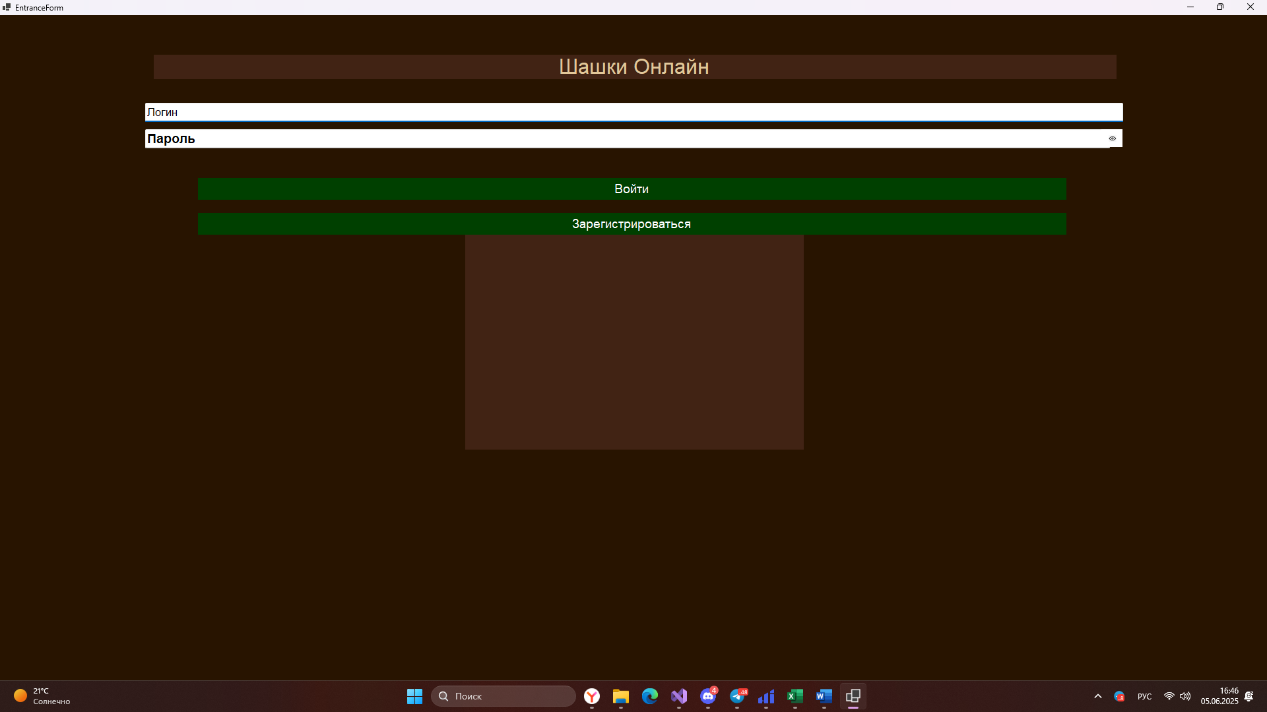 | 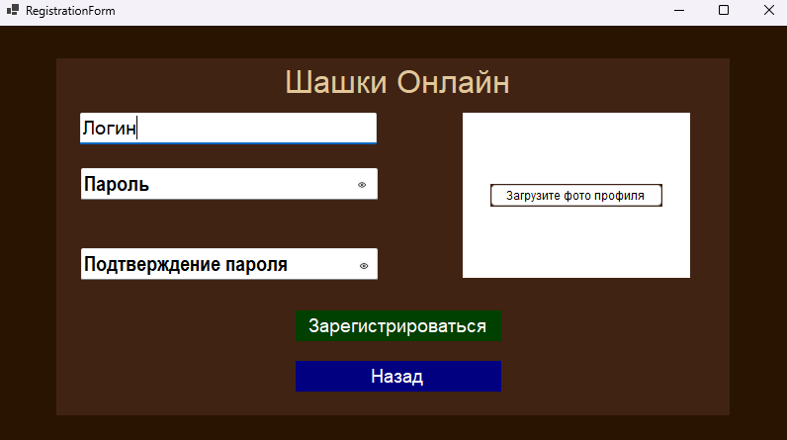 |  | 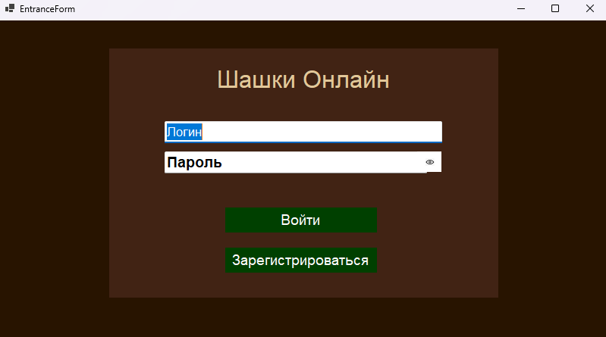 |  | 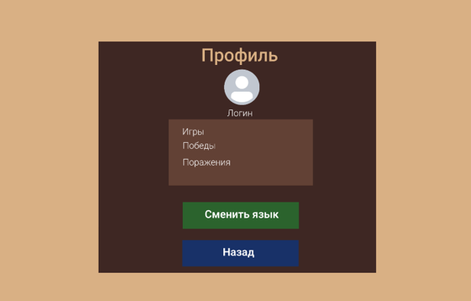 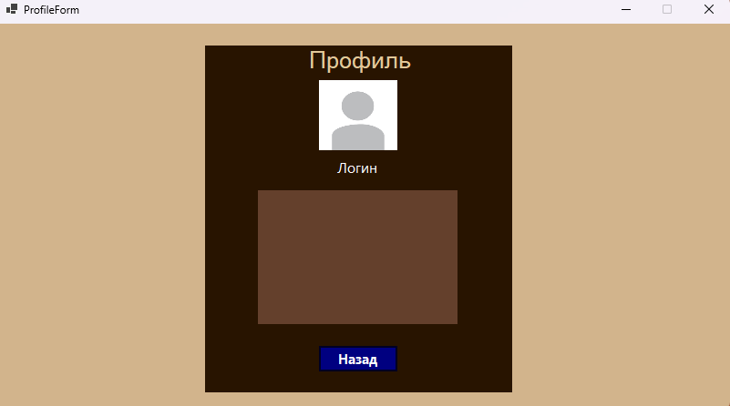 | 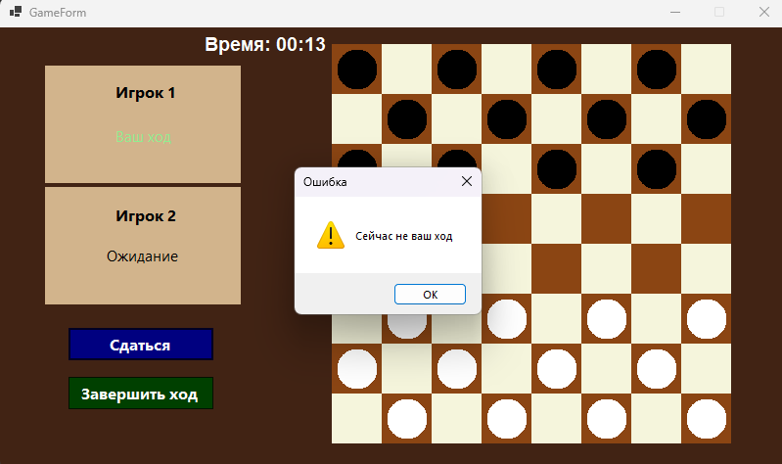 | 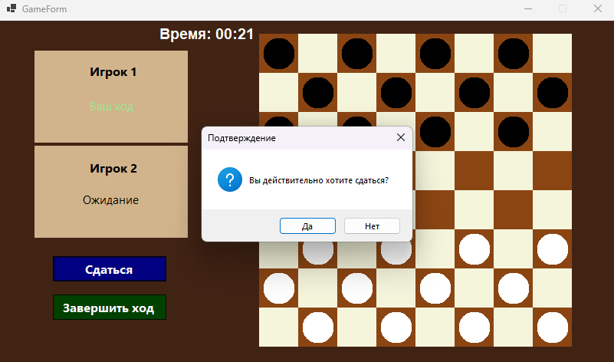 | 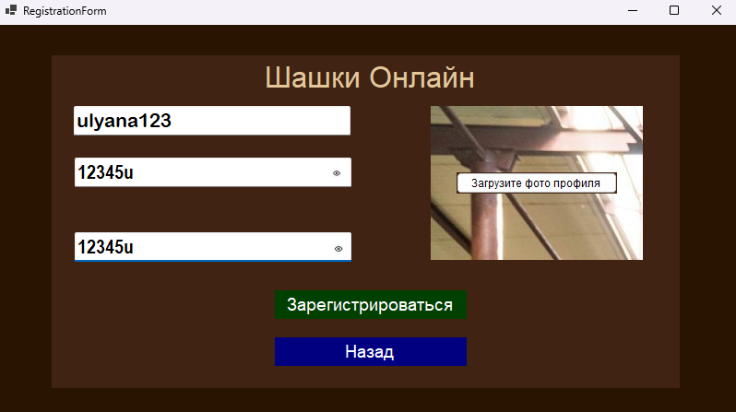 |  | 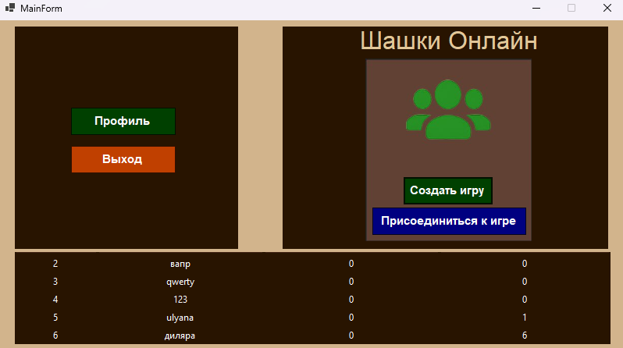 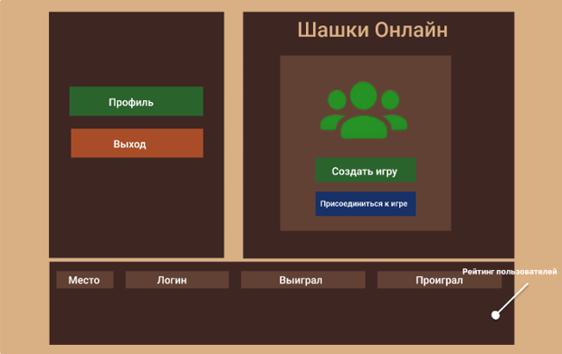
Дополнительная информация | Никаких дополнительных действий для выявления данного бага не нужно | Со всеми другими формами то же самое | Никаких дополнительных действий для выявления данного бага не нужно | Никаких дополнительных действий для выявления данного бага не нужно | У следующих форм в целом нет возможности менять размер экрана. Установить везде одинаковый режим | Никаких дополнительных действий для выявления данного бага не нужно | Никаких дополнительных действий для выявления данного бага не нужно | Никаких дополнительных действий для выявления данного бага не нужно | Никаких дополнительных действий для выявления данного бага не нужно | Никаких дополнительных действий для выявления данного бага не нужно | Никаких дополнительных действий для выявления данного бага не нужно
Приоритет | Легкий | Серьезный | Легкий | Средний | Легкий | Средний | Серьезный | Серьезный | Легкий | Легкий | Средний
Статус

